Plan de asignatura
MALLA CURRICULAR
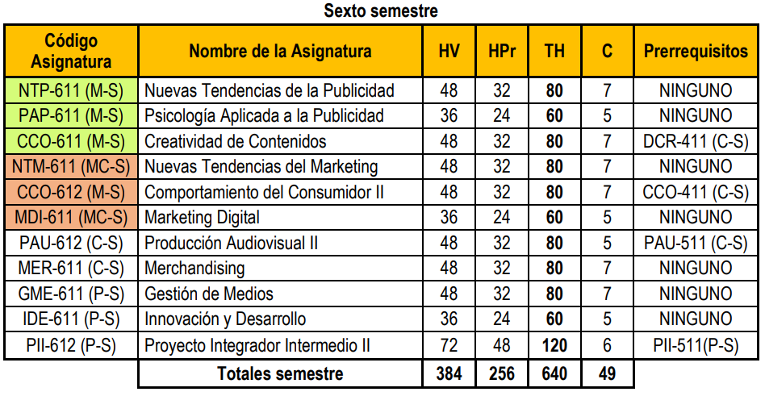

CONTENIDOS MÍNIMOS

ASIGNATURA: | COMPORTAMIENTO DEL CONSUMIDOR II
CÓDIGO: | CCO-612 (M)
COMPETENCIA(S) A LA(S) QUE TRIBUTA O CONTRIBUYE: | Construye un marco conceptual útil para la aplicación práctica de los principios del comportamiento del consumidor industrial para realizar un análisis comparativo entre los lineamientos de compra industrial, conducta del consumidor industrial, el impacto de las características de los consumidores industriales así como también las normas para este tipo de compras.
CONTENIDO MÍNIMO: | Tipos de usuario industrial El usuario virtual El proceso de compra del usuario industrial Roles en el proceso de compra industrial El modelo de compra industrial Nuevas tendencias en los procesos de compra Instrumentos de evaluación del proceso de compra Normas de compra industrial
BIBLIOGRAFÍA INICIAL: | CHIAS, J. (2000) El Mercadeo son Personas. España. Editorial Mc GrawHill. PAYNE, A. (1996) La Esencia de la Mercadotecnia de Servicios. Argentina. Editorial Prentice Hall Hispanoamericana. LOVELOCK, C. (2001) Mercadotecnia de Servicios. Argentina Editorial Prentice Hall Hispanoamericana. Cultural de Ediciones. ZEITHML, Valerie y BITNER, Mary Jo. (2001) Marketing de Servicios, un Enfoque Integración del Cliente a la Empresa. México. Editorial Mc GrawHill.

Anexo 1. Taxonomía de bloom
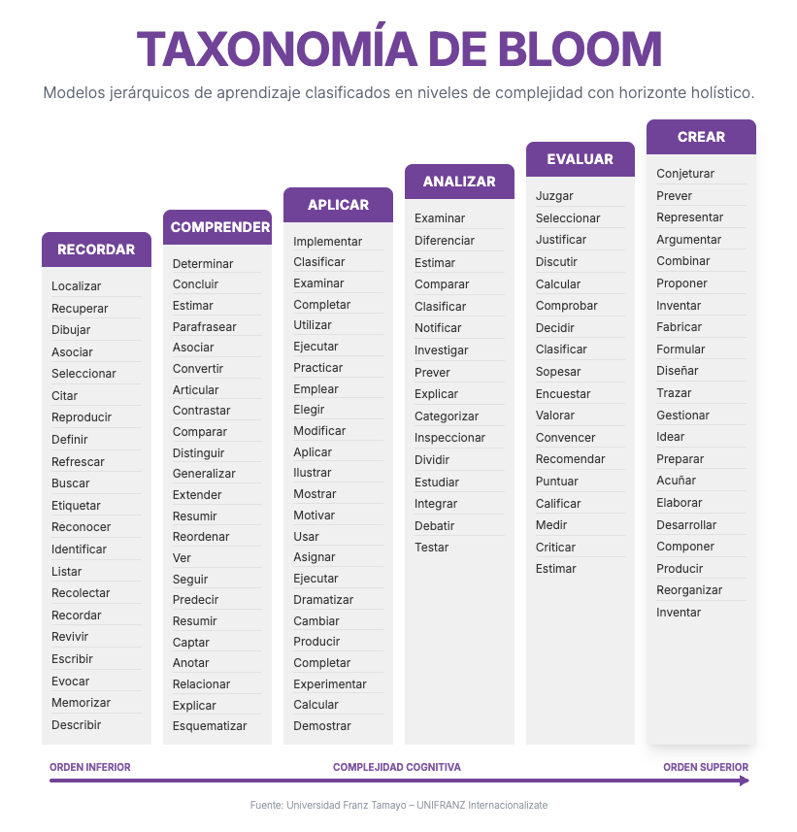
 | PLAN GLOBAL DE FORMACIÓN
ANEXO 4: TAXONOMÍA DE BLOOM

